Metas
 |  | AFILIADO | bono de ventas |  |  |  |  |  | bono referido
DC-SV |  | Volumen | Argentina | Chile | Mexico | Perú | Colombia | GSV | Argentina | Chile | Mexico | Perú | Colombia
500 | dc-sv | 0-499 250-499 | 168 | 107 | 2.15 | 0.53 | 616 | 500 | 50 | 36.5 | 0.83 | 0.17 | 616
 | dc-sv | 500-2499 | 218 | 143 | 3 | 0.7 | 812 |  | 150 | 110 | 2.5 | 0.51 | 812
 | dc-sv | 2500-9999 | 259 | 180 | 3.8 | 0.87 | 1008 |  | 200 | 146 | 3.3 | 0.68 | 1008

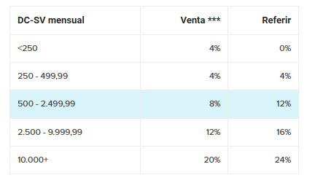
 |  |  | 109,052.40 |  |  |  |  |  |  | 75000
 | ARGENTINA
 | 5923.14
4% | 2491.1 | 8414.24 | 168
8% | 4982.1 | 10905.24 | 218
12% | 7028.9 | 12952.04 | 259

 | COLOMBIA
 | 25210
4% | 11764.7 | 36974.7 | 616
8% | 23529.4 | 48739.4 | 812
12% | 35294.1 | 60504.1 | 1008

8000 |  | RDM | BONO CONSTRUCTOR |  |  |  |  |  | BONO LIDERAZGO
 |  | Volumen | Argentina | Chile | Mexico | Perú | Colombia |  | Argentina | Chile | Mexico | Perú | Colombia
 | GSV | 0-1999 | 0 | 0 | 0 | 0 |  |  | 0 | 0 | 0 | 0
 | GSV | 2000-2999 | 34 | 37 | 0.82 | 0.17 |  |  | 0 | 0 | 0 | 0
 | GSV | 3000 + | 68 | 74 | 1.64 | 0.35 |  |  | 34 | 37 | 0.82 | 0.17

 |  |  | 544,000.00

 | VCV*/VV | 674.5 | 67.45 | 33.725
 |  |  | 68 | 34

